prijzenblad
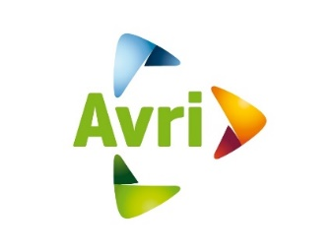 Bijlage 12 Prijzenblad
Inschrijver wordt verzocht uitsluitend de geel gemarkeerde cellen in te vullen !

Aanschafprijs overslagkranen | Eenheid | Fictief aantal | Prijs inschrijver per eenheid (ex btw) | Totaal bedrag in Euro excl. BTW
Aanschafprijs overslagkraan onder de voorwaarden zoals in dit bestek omschreven, aangevuld met de eventueel door inschrijver(s) aan te leveren aanvullingen en documentatie | Aanschafprijs overslagkraan per kraan | 2 | € - | € -
Reparatie/onderhoudscontract overslagkraan | Eenheid | Fictief aantal | Prijs inschrijver per eenheid (ex btw) | Totaal bedrag in Euro excl. BTW
Inschrijver biedt een integraal gesloten reparatie- en onderhoudscontract aan voor de overslagkranen waarbij alle voorkomende reparatie- en onderhoudswerkzaamheden zijn inbegrepen, conform het gestelde in het pve. Het RO-contract dient gebaseerd te zijn op een looptijd van 6 jaar, 1800 draaiuren per jaar. Integraal wil zeggen één contract voor het complete voertuig, waarbij de hoofdaannemer het aanspreekpunt is. Prijs opgeven voor de gehele looptijd (10.800 draaiuren ) | Kosten contract onderhoud, voor 6 jaar, per kraan | 2 | € - | € -
Prijs per meer of minder draaiuur (prijs in euro's per uur)* | Tarief overslagkraan | 50 | € - | € -
Uurtarief (op locatie van de opdrachtgever) t.b.v. bijvoorbeeld schade reparaties (exclusief onderdelen). | Uurtarief monteur | 48 | € - | € -
Uurtarief (in werkplaats van inschrijver) t.b.v. bijvoorbeeld schade reparaties (exclusief onderdelen). | Uurtarief monteur | 48 | € - | € -
Transportkosten, van/naar werkplaats inschrijver, t.b.v. bijvoorbeeld schade reparaties (exclusief onderdelen). | Transportkosten | 4 | € - | € -
Totaal prijs fictieve inschrijfsom |  |  |  | € -

* De genoemde aantallen zijn fictief over de gehele looptijd van het contract en er kunnen geen rechten aan worden ontleend. ** De prijzen zoals ingevuld op het prijs invul formulier zijn inclusief alle kosten voortkomend uit het programma van eisen en de kwalitatieve gunningscriteria.

Inschrijver verklaart dat deze prijsopgave naar waarheid is ingevuld en dat hij/ zij namens inschrijver bevoegd is tot ondertekening.

ONDERTEKENING
Juridische bedrijfsnaam inschrijver
Naam ondertekenaar
Functie ondertekenaar
Datum van ondertekening
Handtekening ondertekenaar

